DiagramaCausaEfeito
Problema/Efeito
Máquina
Material
Meio ambiente
Método
Mão de obra
Medição
Diagrama de Ishikawa

ListaCausaEfeito
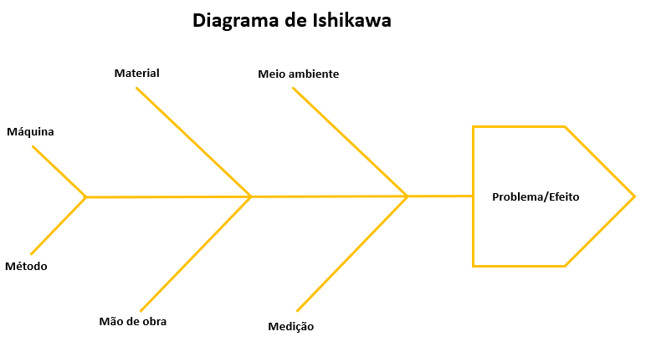
 | Listar Causas | Categoria
1 | Horas incorreta | Máquina

2 | Irrigação irregular | Máquina

3 | Bomba dosando sem necessidade | Máquina

4 | Lâmpada desligada durante o dia | Máquina

5 | Iluminação amarelando a planta | Máquina

6 | Tubo de água sujo | Máquina

7 | Iluminação tendendo ao espectro vermelho | Máquina

8 | Drenagem do vaso | Método

9 | Substrato não retém umidade | Material

10 | Falta conhecimento da posição do sensor de umidade | Mão de obra

11 | Falta de conhecimento da drenagem do solo | Mão de obra

12 | Umidade do solo alta | Meio ambiente

13 | Umidade do solo baixa | Meio ambiente

14 | Umidade do solo irregular | Meio ambiente

15 | Leitura do sensor de umidade irregular | Medição

16 | Leitura do sensor 3/1 incorreta | Medição

